企画書
食環研課外活動・レクリエーションについて

目的 | 課外活動、レクリエーションの推進
内容 | テニス、フットサルなどのスポーツ、釣り、ドライブ、、スキー、スノボ、登山、ゴルフ大会、カラオケ大会、ボウリング大会、カラオケ大会、バーベキュー大会、イベント参加、その他

期間 | 業務時間外(平日夜または土日祝)。頻度は特に指定なし。
特典① | 参加費一部会社補助。 ※詳細は下記参照。
特典② | 社用車を使用できる。 ※詳細は下記参照。
※使用可能な社用車
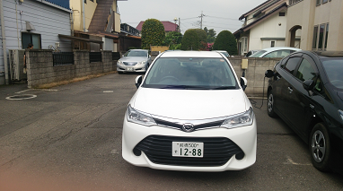
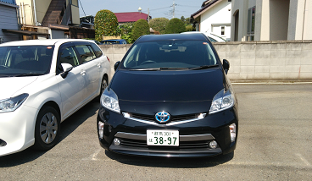
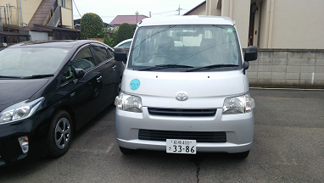

白カローラ
黒プリウス
ライトエース
黒プリウス

ルール① | ・参加費の会社補助は4人以上の参加で対象とする。4人未満の参加の場合は補助対象とならない。
参加費 | ・補助額の上限は4～9人で10,000円、10人以上で20,000円とする。
ルール② | ・社用車の使用は４人以上の参加で対象とする。4人未満の参加の場合は使用対象とならない。
社用車 | ・社用車1台あたり4人程度の使用とする。全ての同時使用は不可とする。空車状況は受託試験部と相談する。
 | ・社用車の使用の場合ガソリン代、高速代はそれぞれ会社補助とする。ただし片道200kmまでとする。
 | ・目的地が明確に分かるよう、申請時に目的地までの地図、距離をインターネット上で検索→印刷して申請書に添付する。

 | ・片道200kmを超える場合や、社用車以外の使用(新幹線など)の場合は補助対象とならない。
 | ・社用車は使用後清掃を行うなど、大事に使う。
ルール③ | ・ルール①とルール②の併用は不可とする(どちらか片方を選ぶ)。
その他 | ・企画を申請する際は、必ず事前に申請書を提出し、承認を得る。
 | ・企画終了後、後日内容を食環研のHPのブログにアップする。
 | ・企画終了後、領収書がある場合は後日領収書を提出する。
 | ・飲食代は補助対象とならない。ただしバーベキュー大会は除く。
 | ・後日調査の結果「参加費が会社補助対象外」「社用車使用対象外」と分かった場合は、全額自己負担とする。
 | ・その他詳細は下記担当者と相談する(可能な限り協力する)。
 | ・平成29年8月1日(火)より有効とする。ルールが守られない場合は企画を中止する。
担当者 | 高橋 正幸(本社) | 岸田 拓也(分析センター) | 丸山 陽大(本社) | 引田 向平(本社)
 | 小林 隆司(本社)

申請書
課外活動およびレクリエーション申請書

課外活動およびレクリエーションを申請致しますのでよろしくお願いします。 |  |  |  |  |  |  |  |  | 申請日： |  | 2025-10-06
 |  |  |  |  |  |  |  |  | 部署名：
 |  |  |  |  |  |  |  |  | 申請者：

目的 | 課外活動およびレクリエーションの推進
日時 | 令和 | 年 | 月 | 日 | ( |  | ) | ～ |  | 月 | 日 | ( | )
場所 |  |  |  |  |  | 住所

参加者 参加人数 |  |  |  |  |  |  | 1
 |  |  |  |  |  |  | 2
 |  |  |  |  |  |  | 3
 |  |  |  |  |  |  | 4
 |  |  |  |  |  |  | 5
 |  |  |  |  |  |  | 6 | 計 10名
申請内容 (☑をつけ、必要事項を記入する) | ①社用車の貸与(□ライトエース □黒プリウス □白カローラ □ハイエース)
 | 「4人以上の参加」「片道200km未満」が条件 |  |  |  |  |  |  | 移動距離：片道約 ㎞
 | 地図・距離を印刷して添付。ガソリン代・高速代は支給。
 | ②補助金の支給(□10,000円 ・ ☑20,000円)
 | 参加人数4～9人は10,000円、10人以上は20,000円) |  |  |  |  |  |  | 諸費用：1人あたり約 5000円
 | 後日領収書を添付して精算。
目的 (✔をつける) | □スポーツ( ) |  |  | □釣り |  |  |  |  |  |  | □ドライブ
 | □スキー ・ スノボ |  |  | □登山 |  |  |  |  |  |  | □ゴルフ大会
 | □ボウリング大会 |  |  | □カラオケ大会 |  |  |  |  |  |  | □バーベキュー大会
 | □イベント参加 |  |  | □その他( )
社長決裁 (☑をつける) | ①社用車の貸与(□ライトエース □黒プリウス □白カローラ □ハイエース )
 | 「4人以上の参加」「片道200km未満」が条件
 | 地図・距離を印刷して添付。ガソリン代・高速代は支給。
 | ②補助金の支給(□10,000円 ・ □20,000円)
 | 参加人数4～9人は10,000円、10人以上は20,000円)
 | 後日領収書を添付して精算。
この申請書は、①承認および②精算後は、申請者本人が保管する。
申請者
社長
総務部

